Worksheet
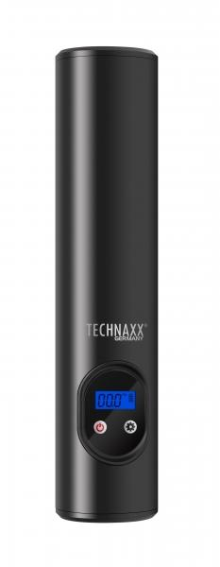
Technaxx Akku Luftkompressor TX-157

Artikelnummer | 4906 |  | VE | 10
EAN | 4260358124711 |  | Stück pro Palette | 600
Zollnummer | 84148011 |  | Lagen Pro Palette | 10

Abmessungen - Artikel
Länge(cm) | Breite(cm) | Höhe(cm) | Gewicht(g)
25 | 5 | 4 | 480

Abmessungen - Artikelverpackung
Länge(cm) | Breite(cm) | Höhe(cm) | Leergewicht(g) | Gewicht(g) Artikel+Verpackung
29 | 8.4 | 8 | 66 | 810

Abmessungen - VE Karton (Masterkarton)
Länge(cm) | Breite(cm) | Höhe(cm) | Gewicht(g)
32.5 | 18 | 43.5 | 8600

Verpackung - Bestandteile
Rest Zubehör (g) | Papier/Pappe (g) | Styropor (g) | Kunstst. Hohlkörper(g) | Kunstst. Folien(g) | Materialverbunde (g)
245 | 11 | 0 | 0 | 3 | 85

Batterie- / Akkuinformationen
Batterie-benötigt | Batterie enthalten | Batterie-Typ | Batterie-System(Art)
Ja | Ja | Akku | Li-Ion - Lithium-Ionen-Akku
Anzahl(stk.) | Gewicht/Stk.(g) | Energiedichte(WH/Kg) | Leistung(WH)
1 | 150 | 0 | 44.4

Lithium Baterie
Energiegehalt | Gewicht (Kg)
6 | 150

Weiterführende Informationen
Technaxx Reseller Portal

